School
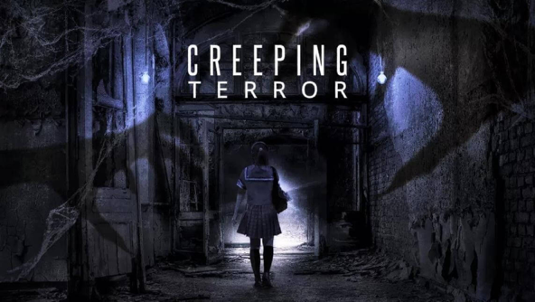
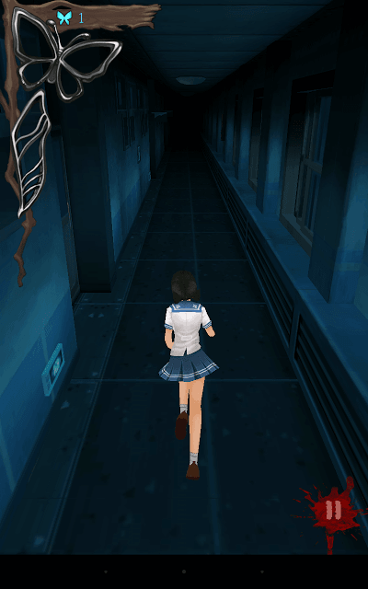
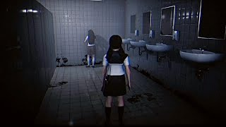
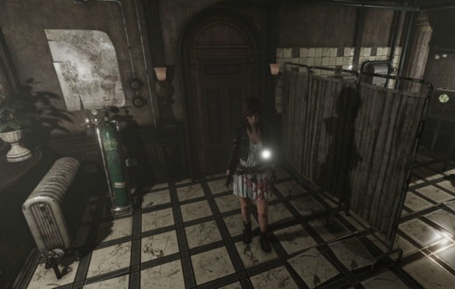
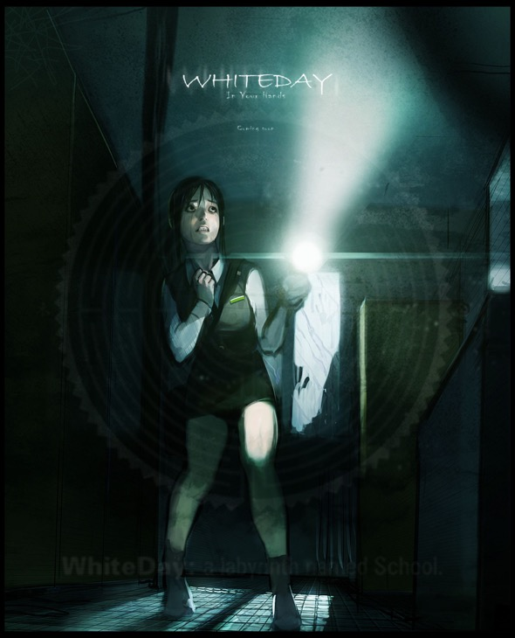
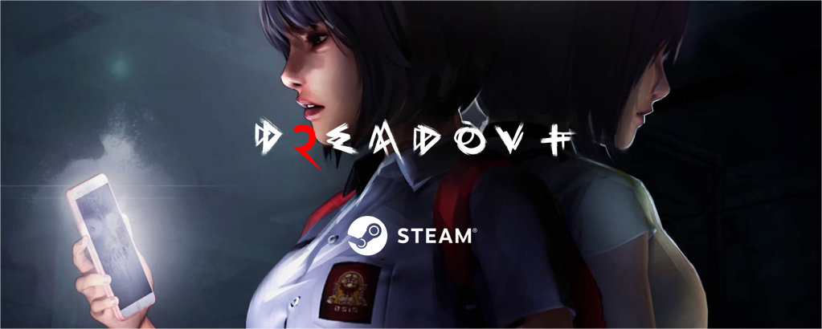
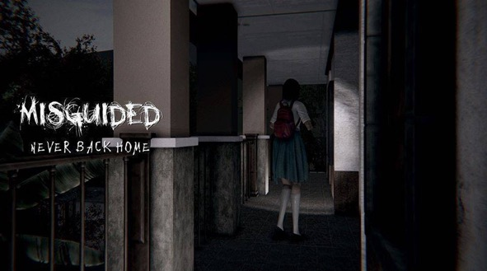
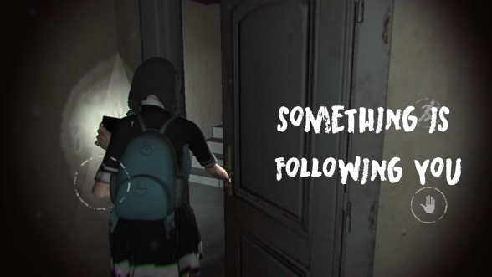
1. Title: I am not… afraid
2. Character: A school girl
 | Location: School
 | Item: A light

3. '이쯤이야…! 하나도 무섭지 않아!'
 | 허영심에 가득한 전교 1등이 자신이 완벽하다는 것을 친구들에게 확인받기 (?) 위해 밤에 학교에 침입.
 | 친구들이 미리 놓아뒀다던 물건을 찍어서 단톡방에 올려야한다.

 | '…자...장난치지마! 빨리나와! 너 거기있는거 다 알고 있어…!'
 | 손전등 하나만 들고 다녀서 그런가 자꾸 이상한 것들이 보이기 시작한다.
 | "분명 애들이 장난치고 있나보네…! 하하 나를 놀려먹으려면 더 무섭게 해야할껄!! 근데 너희 아까 그거 어떻게 한거야?"

4. Map
 | https://youtu.be/xVpNj959MlM?t=376

House
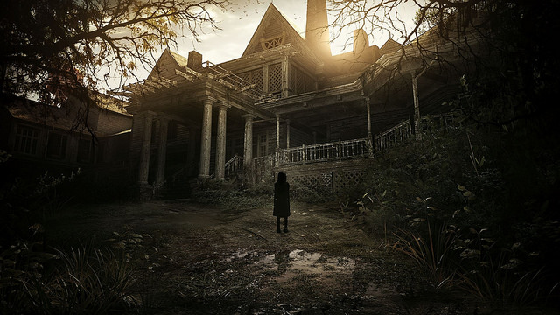
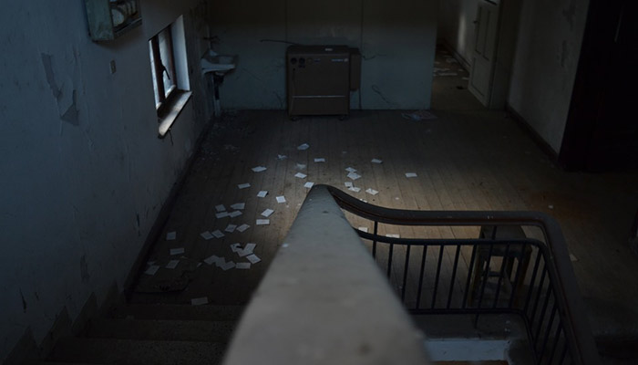
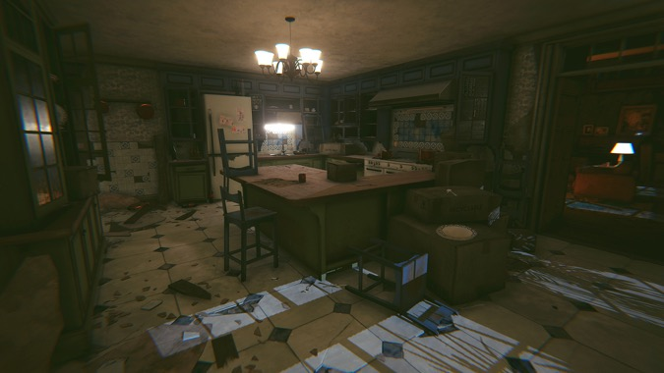
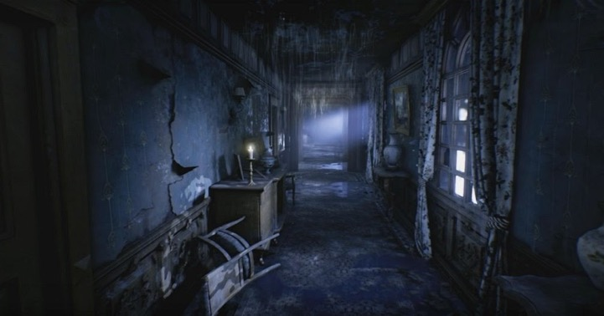
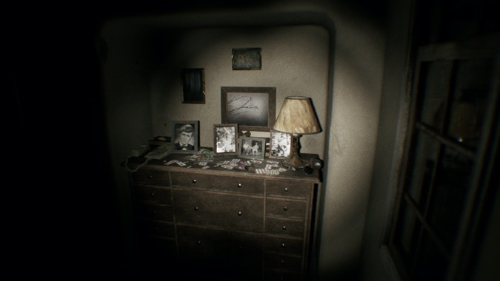
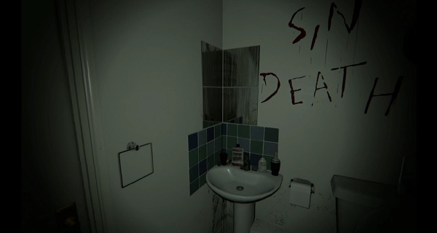
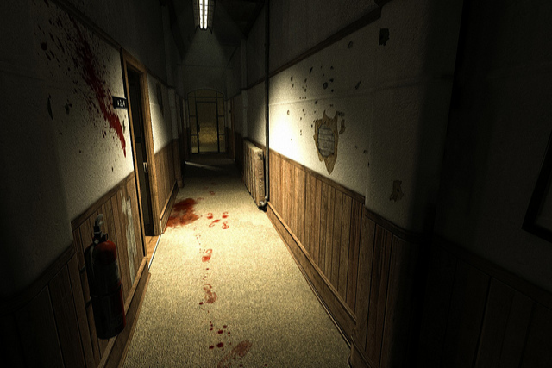
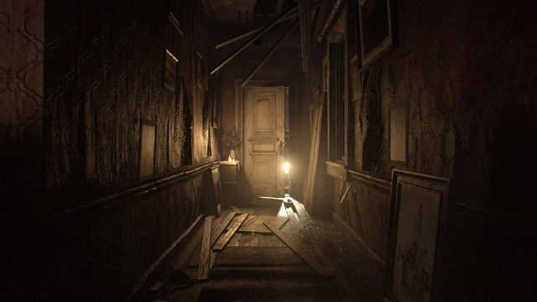
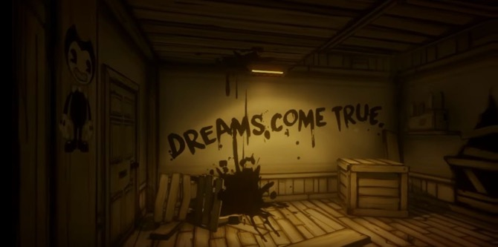
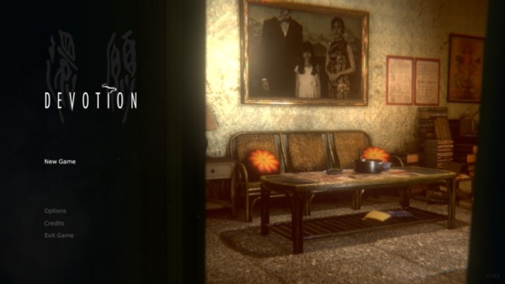
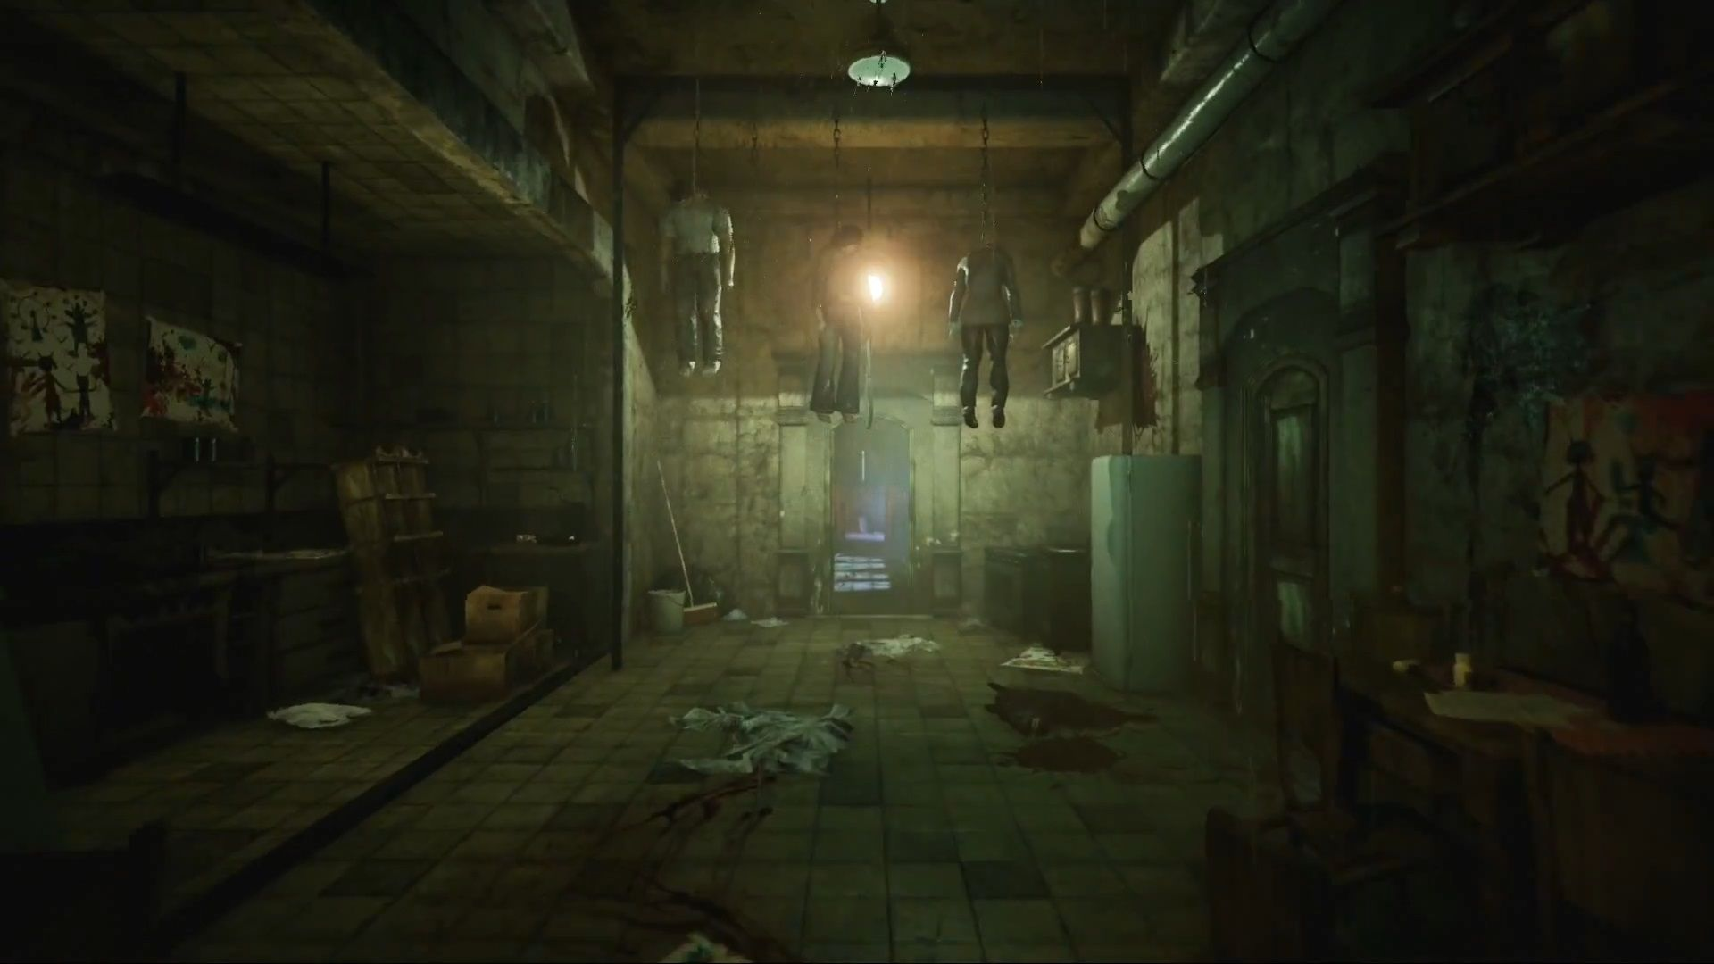
1. Title:
2. Location: House
 | Item:
 |  |  |  | 깨끗한 집이었는데,
 | Hint: 벽에 '나가지마!'라고 써있다. "나가는게 좋은 생각이 아니여보인다." | 깨끗한 집에서 출근준비 | 교복이나 옷 갈아입기 | 돌아다니다가 힌트를 얻음
 |  | 나갈려고 문을 열라고 하는데 |  | 힌트를 얻으면서 집이 어두워짐.
3. 잠을 깊게 잔 것 같다. 얼마나 잔거지? 이상하게 내 방이 내 방이 아닌 것 같은 느낌이 든다. |  | 소리가 나서 뒤를 돌아봤는데
 | (방을 여기저기 뒤져보다 방을 나선다.) | 갑자기 어두워지면서 집이 저래됨.
 | (집이 엄청 훼손되어있고 물건이 여기저기 흩어져 있다.)
 | "이게... 무슨 일이지? 내가 자고 있는 사이에 무슨 일이 벌어졌던거야...? 엄마! 아빠! 누나!" | 주인공이 알고보니 질환.
 |  | 뭐징 찾아보자
4. Examples:
 | Map: https://www.youtube.com/watch?v=i5jJeE_QbkA
5. Eyes
 | 나무위키: https://namu.wiki/w/Eyes%20-%20The%20Horror%20Game?from=Eyes-the%20horror
 | Youtube: https://youtu.be/zTpYbTegkh4?t=179

